Лист1
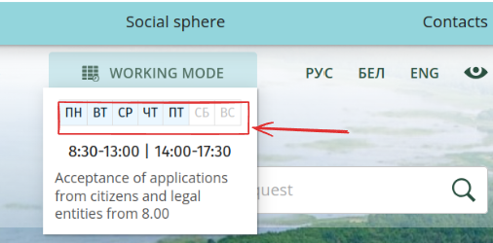
id | краткое описание | подробное описание | шаги по восрпоизведению | воспроизводимость | важность | симптом | комментарий | приложения
1 | В анлийской версии сайта раздел "Рабочее время" частично не переведен на английский язык | Ожидаемый результат: При переходе на англоязычную версию сайта в раздел "Рабочие дни" дни недели должны быть на английском языке: Mon, Tue, Wed, Thu, Fri. Sat, Sut Фактический результат: При переходе на англоязычную версию сайта в раздел "Рабочие дни" дни недели на русском языке: Пн, Вт, Ср,Чт, Пт, Сб, Вс | 1. Открыть английскую версию сайта, нажав "En". 2. Нажать на раздел "Рабочее время". 3. Обратить внимание на дни недели | Всегда | Низкая | Проблема локализации | Использовался браузер Firefox(148.0.2 (64-bit)), а также Firefox(148.0.2 ) на телефоне

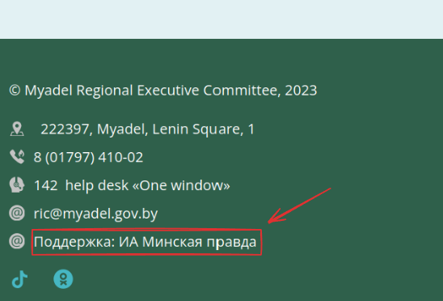
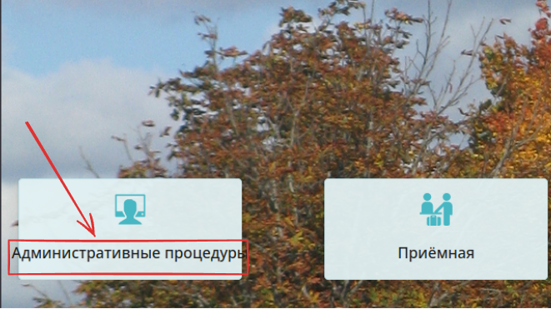
2 | В английской версии сайта в подвал страницы частично не переведен на английский язык | Ожидаемый результат: При переходе на англоязычную версию сайта подвал сайта элемент должен быть переведен на английский язык "Support: ..." Фактический результат: При переходе на англоязычную версию сайта подвал сайта элемент не переведен: "Поддержка: ..." | 1. Открыть английскую версию сайта, нажав на "en" 2. Пролистать сниз до подвала сайта 3. Обратить внимание на элемент "Поддержка: ..." | Всегда | Низкая | Проблема локализации | Использовался браузер Firefox(148.0.2 (64-bit)), а также Firefox(148.0.2 ) на телефоне

3 | На главной странице текст кнопки «Административные процедуры» выходит за границы кнопки и накладывается на задний фон | Ожидаемый результат: Текст кнопки "Административные процедуры" не выходит за границы кнопки, а переносится на новую строку. Фактический результат: Текст кнопки "Административные процедуры" выходит за границы кнопки. | 1. Открыть страницу. 2. Обратить внимание на кнопку навигации "Административные процедуры" | Всегда | Низкая | Проблема вёрстки | Данный дефект присутствует на русской версии сайта. Использовался браузер Firefox(v.148.0.2(64-bit)), а также Firefox(v.148.0.2) на телефоне

